Лист1
№ | Дата выявления | Владелец конструкции / Собственник обьекта недвижимого им-ва / Лицо, управомоченное собственниками | Район города | Адрес размещения | Тип конструкции | Содержание | Фото конструкции
1 | 2025-11-28 | Маланов Алексей Михайлович | Ленинский | ул. Волочильная, д 1А | Не установленный Правилами тип | Шиномонтаж… | 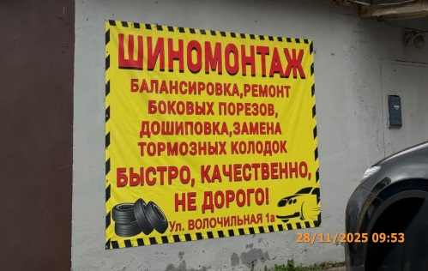
2 | 2025-11-28 | ООО "Надежда" | Ленинский | ул. Удмуртская, д. 1 | Не установленный Правилами тип | …свой автомобиль! | 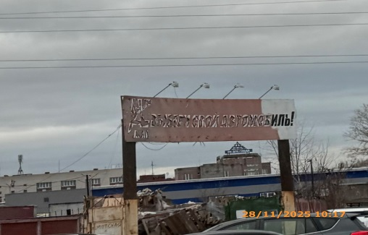
3 | 2025-11-28 | Не установлен | Ленинский | рядом с ул. Фабричная, д. 1 | Не установленный Правилами тип | Автозапчасти… | 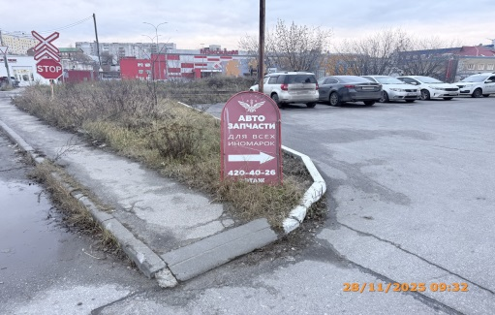
4 | 2025-11-28 | Солуянов Евгений Федорович | Ленинский | ул. Фабричная, д. 1 | Не установленный Правилами тип | Автозапчасти… | 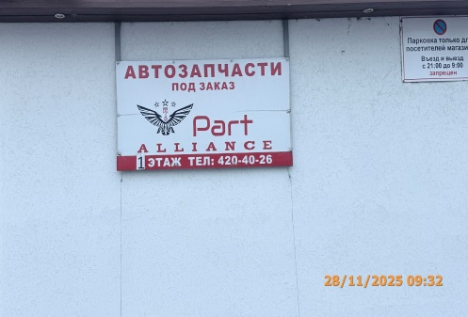
5 | 2025-11-28 | Солуянов Евгений Федорович | Ленинский | ул. Фабричная, д. 1 | Не установленный Правилами тип | Бойлеры, котлы, радиаторы… | 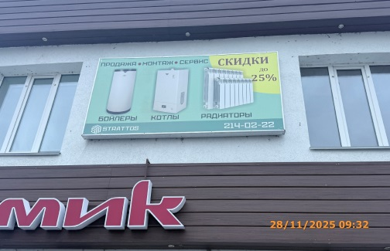
6 | 2025-11-28 | Солуянов Евгений Федорович | Ленинский | ул. Фабричная, д. 1 | Не установленный Правилами тип | Кондиционеры… | 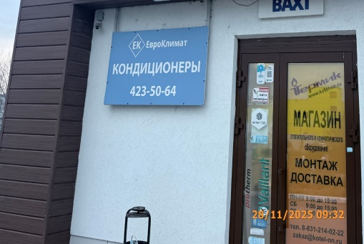
7 | 2025-11-28 | Солуянов Евгений Федорович | Ленинский | ул. Фабричная, д. 1 | Конструкция в витрине | Магазин… | 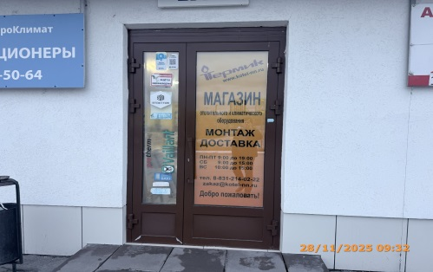
8 | 2025-11-28 | Солуянов Евгений Федорович | Ленинский | ул. Фабричная, д. 1 | Конструкция в витрине | Presentime… | 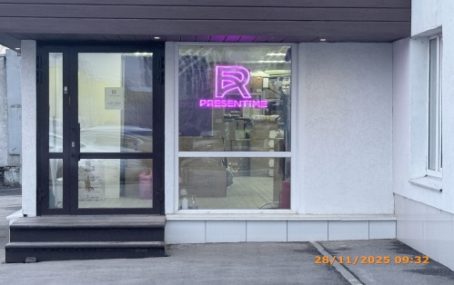
9 | 2025-11-28 | Не установлен | Ленинский | Рядом с ул. Фабричная, д. 1 | Не установленный Правилами тип | Елки… | 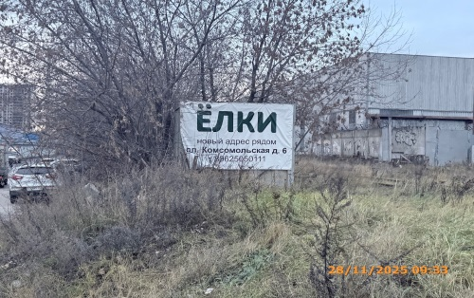
10 | 2025-11-28 | Верещагин Александр Леонидович | Ленинский | ул. Фабричная, д. 2 | Не установленный Правилами тип | Торговый дом заречный… | 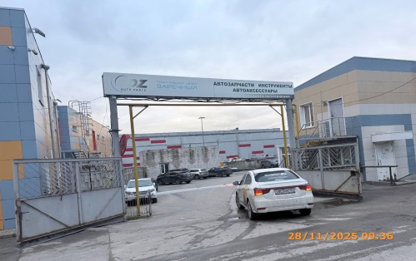
11 | 2025-11-28 | Верещагин Александр Леонидович | Ленинский | ул. Фабричная, д. 2 | Консольная конструкция | Автозапчасти… | 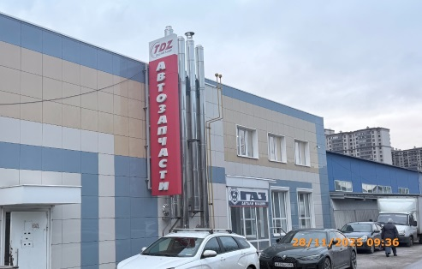
12 | 2025-11-28 | ООО "Рост-НН" | Ленинский | ул. Фабричная, д. 2 | Не установленный Правилами тип | ГАЗ… | 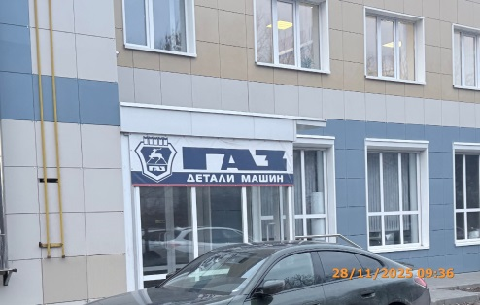
13 | 2025-11-28 | ИП Ершов Сергей Николаевич | Ленинский | ул. Удмуртская, д. 1а | Не установленный Правилами тип | ВТОЗАПЧАСТИ | 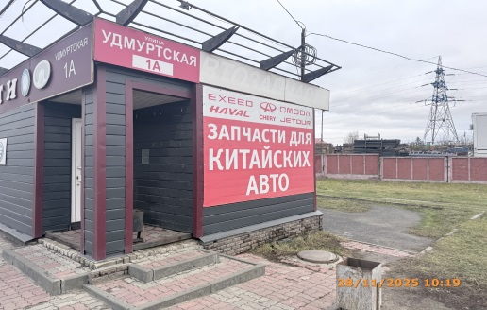
14 | 2025-11-28 | ИП Ершов Сергей Николаевич | Ленинский | ул. Удмуртская, д. 1а | Не установленный Правилами тип | Запчасти для китайских авто…
15 | 2025-11-28 | ИП Ершов Сергей Николаевич | Ленинский | ул. Удмуртская, д. 1а | Не установленный Правилами тип | Все для CHERY… | 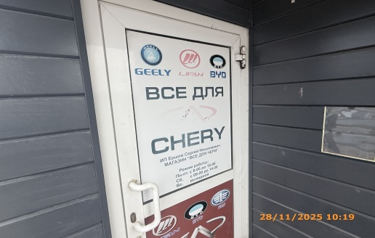
16 | 2025-11-28 | ИП Ершов Сергей Николаевич | Ленинский | ул. Удмуртская, д. 1а | Не установленный Правилами тип | Изображения эмблем автомобилей… | 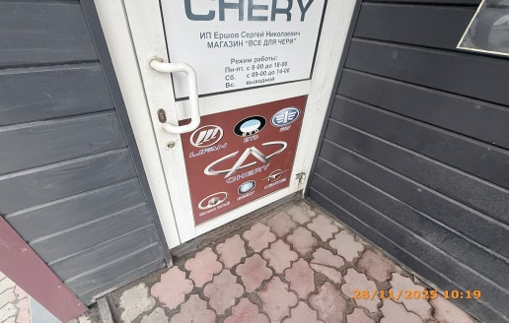
17 | 2025-11-28 | ИП Ершов Сергей Николаевич | Ленинский | ул. Удмуртская, д. 1а | Настенная конструкция | Автозапчасти… | 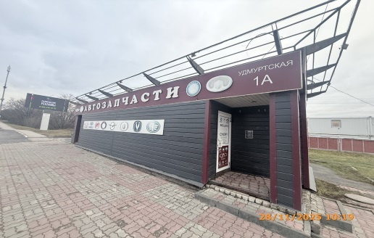
18 | 2025-11-28 | ИП Ершов Сергей Николаевич | Ленинский | ул. Удмуртская, д. 1а | Не установленный Правилами тип | Изображения эмблем автомобилей… | 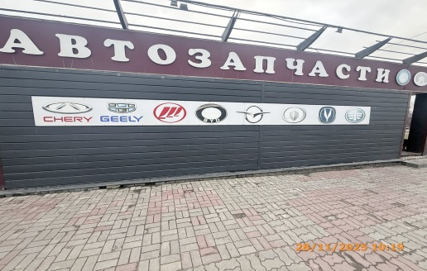
19 | 2025-11-28 | ИП Ершов Сергей Николаевич | Ленинский | ул. Удмуртская, д. 1а | Не установленный Правилами тип | Автозапчасти | 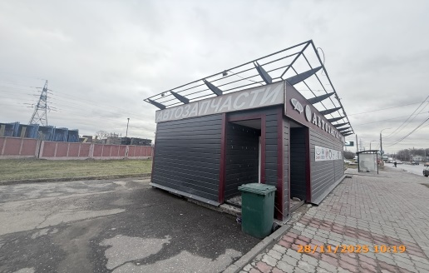
20 | 2025-11-28 | ИП Ершов Сергей Николаевич | Ленинский | ул. Удмуртская, д. 1а | Не установленный Правилами тип | Все для… | 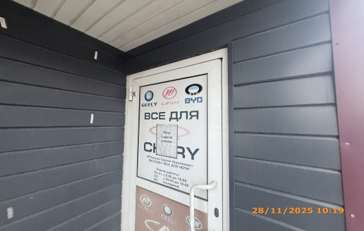
21 | 2025-11-28 | ИП Ершов Сергей Николаевич | Ленинский | ул. Удмуртская, д. 1а | Не установленный Правилами тип | Изображения эмблем автомобилей… | 